Sheet1
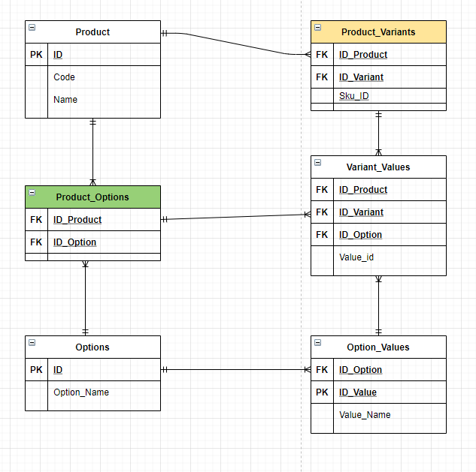
Quản lý bán máy tính Horse Software

Product (Linh kiện ) |  |  |  | Prodcuct variant (Tên linh kiện)
ID | Code | Name |  | ID Product | ID Variant
1 | CPU | CPU |  | 1 | 16 | CPU i9-11900K
2 | Main | Mainboard |  | 2 | 17 | Main_Z590_Aorus
3 | Ram | Ram |  | 3 | 18 | Ram_Corsair_8gb

Product Option ( Thuộc tính linh kiện) |  |  |  | Variant value (Chi tiết linh kiện)
ID Product | ID Option |  |  | ID Product | ID Variant | ID Option | Quantity | Price
1 | 4 |  |  | 1 | 16 | 4, 5 | 10 | 10tr
1 | 5 |  |  |  |  | Hãng, socket
2 | 6 |  |  | CPU | CPU i9-11900K | intel, LA1200 | 10 | 10tr
3 | 7
3 | 8 |  |  | 3 | 18 | 7, 8 | 20 | 1tr5
 |  |  |  |  |  | Dung lượng, buss
 |  |  |  | Ram | Ram_Corsair_8gb | 16gb, 3600 | 20 | 1tr5

Option (Thuộc tính) |  |  | Option Values (Giá trị thuộc tính)
ID | Name |  | ID Option | ID Value | Name
4 | Hãng |  | 4 | 9 | Intel
5 | Socket |  | 4 | 10 | AMD
6 | Kích thước |  | 5 | 11 | LA1200
7 | Dung lượng |  | 6 | 12 | ATX
8 | Buss |  | 6 | 13 | ITX
 |  |  | 7 | 14 | 16gb
 |  |  | 9 | 15 | 3600

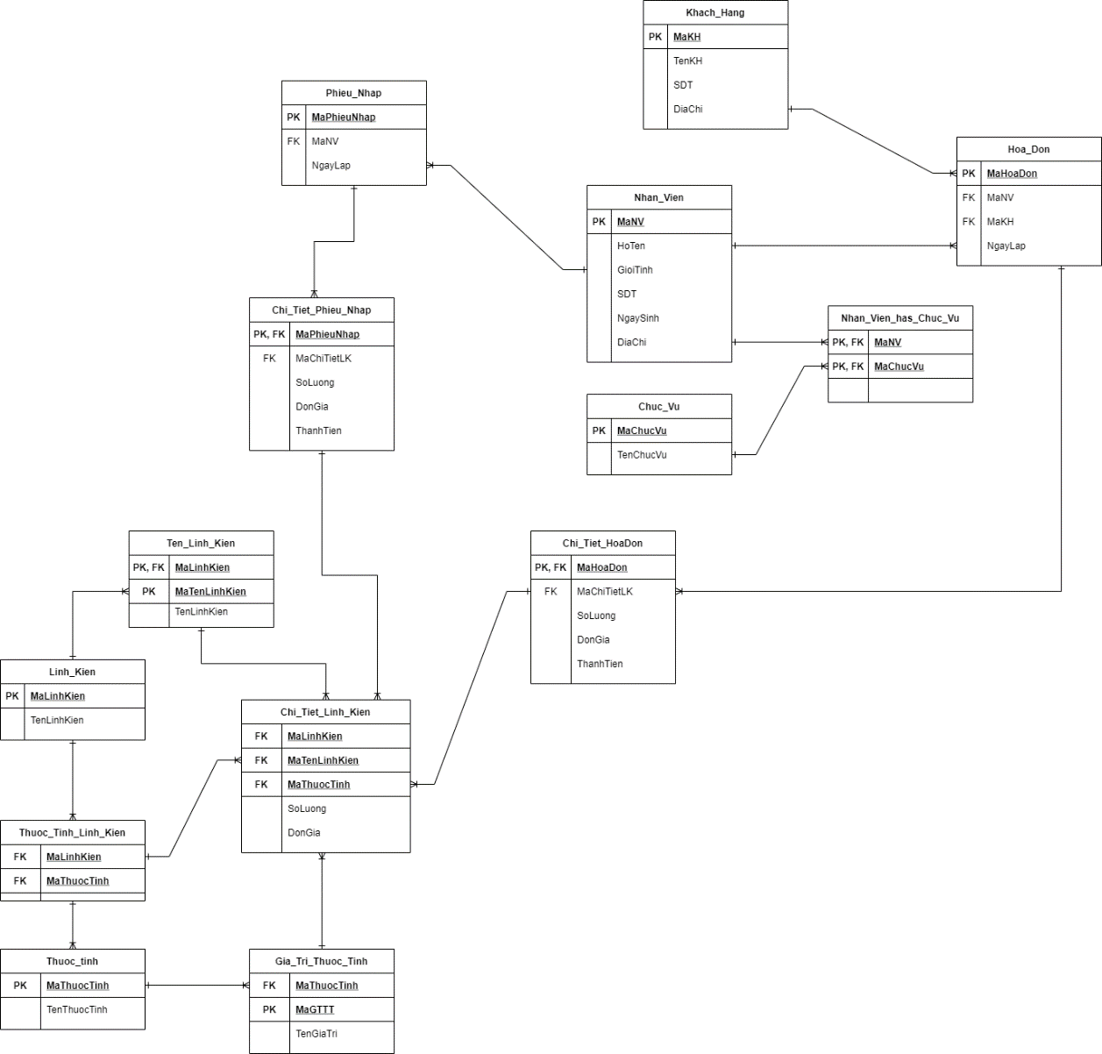
 |  | Chức năng
 |  | Level 1 | Level 2
 |  | Quản lý linh kiện | Thêm - sửa - xóa
 |  | Bán hàng | Nhập xuất hóa đơn
 |  | Xây dựng cấu hình | Cấu hình build sẵn
 |  |  | Gợi ý linh kiện
 |  | Thống kê | Doanh thu
 |  |  | Hàng tồn

